Estadísticas
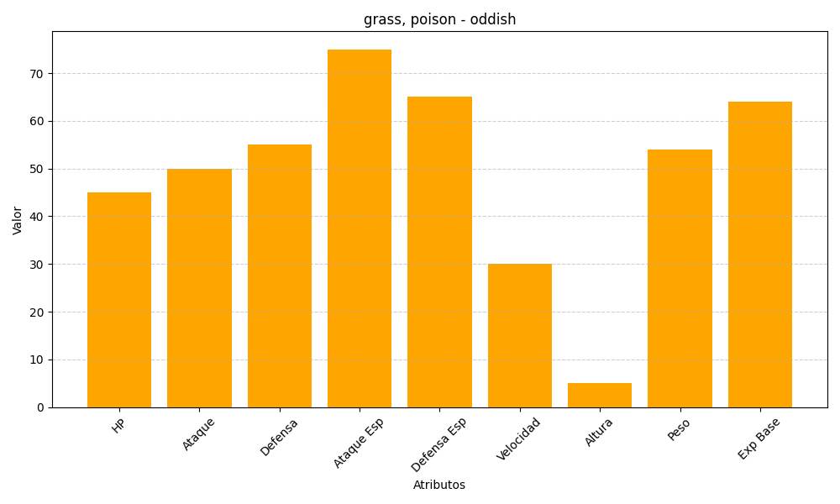
ID | Nombre | Tipo | HP | Ataque | Defensa | Ataque Especial | Defensa Especial | Velocidad | Altura | Peso | Experiencia Base
43 | oddish | grass, poison | 45 | 50 | 55 | 75 | 65 | 30 | 5 | 54 | 64

